Gráficos janeiro 2025
Evolução VBP Rondônia - 2016 - 2025
Valor Bruto da Produção Agropecuária - Rondônia, 2025
Participação %

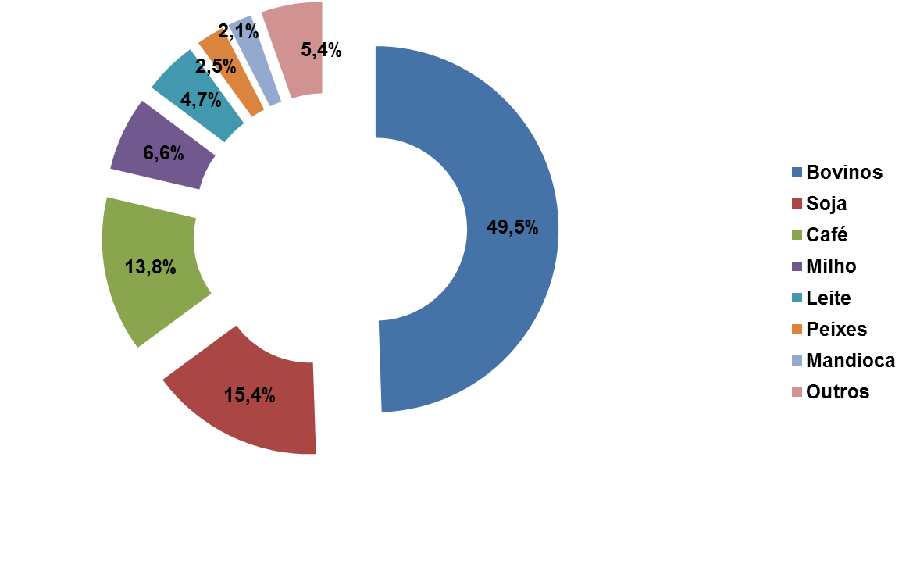
 |  | R$ 1,000,000.00

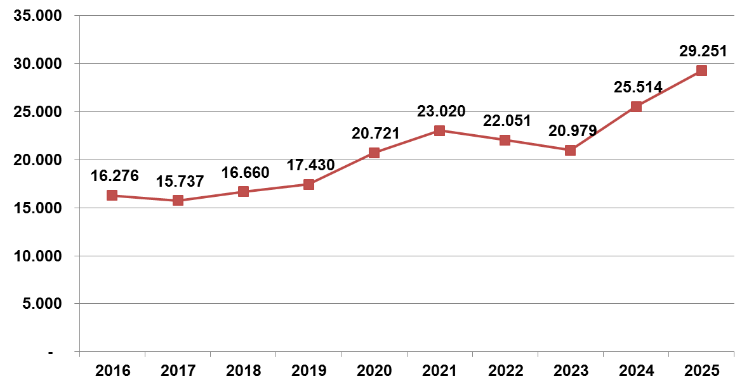

 | Elaboração: SPAT/TT/Embrapa Rondônia
 | Janeiro 2025

